카카오선물하기_카드형
플랫폼 | 순위 | 1위 | 2위 | 3위 | 4위 | 5위 | 6위 | 7위 | 8위 | 9위 | 10위
건강식품·영양제 | 썸네일 |  | 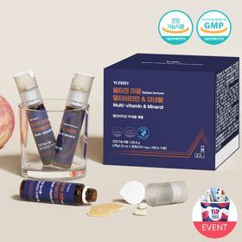 |  |  |  |  |  |  |  | 
 | 카테고리 | 멀티비타민/종합비타민 | 멀티비타민/종합비타민 | 멀티비타민/종합비타민 | 멀티비타민/종합비타민 | 멀티비타민/종합비타민 | 멀티비타민/종합비타민 | 멀티비타민/종합비타민 | 기타/특수목적 | 홍삼/인삼 | 비타민C/항산화
 | 브랜드 | 오쏘몰 | 옵티젠 | 오쏘몰 | 센트룸 | 닥터블릿 | 오쏘몰 | 뉴트리포유 | 오쏘몰 | 정관장 | 고려은단
 | 상품명 | 독일 명품 비타민 오쏘몰 이뮨 멀티비타민&미네랄 8입(7+1) - 단독 기프트박스 증정 (공식수입) | "한국인 맞춤 명품 비타민" 옵티젠 이뮨 멀티비타민&미네랄 10입 / 1박스 | '2입 증정' "독일 명품 비타민" 오쏘몰 이뮨 멀티비타민&미네랄 30+2입 - 시그니처 기프트 에디션 (공식수입) | [센트룸] 맛있는 멀티비타민 미네랄 멀티구미 (80구미) | "올인원 명품비타민" 이뮨비타민 올인원 멀티비타민&미네랄 프로 30병 | 독일 명품 비타민 오쏘몰 이뮨 멀티비타민&미네랄 10입 - 추석 기프트 에디션 (공식수입) | 명품 비타민 뉴트리포유 듀얼+ 이뮨 종합 멀티비타민&미네랄 7입+2입 증정 - 선물하기 단독 에디션 | '1입 증정' 오쏘몰 바이탈 m/f 남성/여성 선택가능 14+1입 - 시그니처 기프트 에디션 (공식수입) | 신상비타민선물 [정관장] 활기마이트(액상30ml+분말500mg) 7입 + [증정] 1입 | 고함량 비타민C 고려은단 메가도스C 3000 100포 / 분말비타민C
 | 평점 | 4 | 4 | 4 | 4 | 4 | 4 | 4 | 4 | 4 | 4
 | 리뷰수 | 16267 | 15605 | 3402 | 6516 | 825 | 819 | 8749 | 783 | 1763 | 957
 | 긍정리뷰 | 피로 회복 체감 — 시험기간이나 피곤한 날 섭취 시 확실히 피로가 덜하고 활력에 도움됨 선물용으로 적합 — 고급 비타민 이미지와 깔끔한 패키지로 생일 및 응원 선물로 만족도 높음 | 간편한 복합 제형 — 상단 정제와 하단 액상이 함께 있어 물 없이도 언제 어디서나 섭취 편리함 피로감 개선 — 기력 저하나 피곤할 때 꾸준히 섭취 시 피로 완화에 효과를 느낌 고급스러운 포장 — 깔끔하고 세련된 박스 패키지로 지인 및 가족 선물용으로 선호됨 | 체력 및 활력 개선 — 환절기나 피로 누적 시 복용하면 다음 날 활력이 생기고 피로가 덜함 진한 액상 제형 — 타사 액상 비타민에 비해 농도가 진하여 섭취 만족감이 높음 빠른 배송 및 포장 — 배송이 빠르고 꼼꼼하게 포장되어 선물용으로 매우 유용함 | 맛있는 젤리 형태 — 새콤달콤하고 쫀득한 젤리 맛이라 간식처럼 부담 없이 즐김 간편한 섭취 방식 — 알약을 잘 넘기지 못하는 사람도 물 없이 편하게 섭취 가능함 부담 없는 선물 — 예쁜 선물 포장과 귀여운 사은품으로 가볍게 선물하기 좋음 | 빠른 피로 완화 — 복용 며칠 만에 오후 시간대 체력 저하와 피로감이 확연히 줄어듦 뛰어난 휴대성 — 개별 포장이 견고하여 출근길이나 야외 활동 시 가방에 넣어 다니기 편리함 물 없는 간편 섭취 — 액상과 정제가 결합되어 별도의 물 준비 없이 섭취 가능함 | 선물용 패키지 만족 — 포장이 정갈하고 예뻐 환절기나 생일 선물로 주고받기 좋음 휴대 및 복용 편의 — 한 병씩 소포장되어 출근길이나 외출 시 챙겨 먹기 수월함 면역 및 활력 충전 — 환절기 체력 관리와 피로 완화용으로 믿고 섭취함 | 다음 날 컨디션 개선 — 섭취 후 다음 날 피로가 덜하고 몸이 한결 가벼워짐을 체감함 휴대 및 섭취 간편 — 정제와 액상이 세트로 구성되어 휴대하기 좋고 물 없이 복용 가능함 부담 없는 맛 — 액상의 맛이 역하지 않고 거부감이 적어 꾸준히 먹기 좋음 | 성별 맞춤형 구성 — 남성과 여성용 옵션이 나뉘어 있어 대상에 맞게 챙겨주기 좋음 쓴맛 없는 복용감 — 비타민 특유의 쓴맛이 적고 진득하여 목넘김이 편함 높은 피로 회복감 — 직장인 필수 영양제로 섭취 후 활력 증진에 큰 도움이 됨 | 신선한 혼합 방식 — 캡을 눌러 분말을 액상에 터뜨려 즉석에서 신선하게 섞어 마심 빠른 기력 회복 — 음용 후 빠르게 활력이 충전되고 피로감이 개선되는 느낌을 받음 고급스러운 포장 — 각 잡힌 패키지와 쇼핑백 동봉으로 격식 있는 선물용으로 적합함 | 고함량 비타민 효과 — 매일 섭취 시 피부 상태나 피로 회복 등 컨디션 유지에 확실히 도움됨 넉넉한 대용량 구성 — 100포의 풍부한 용량으로 매일 꾸준히 챙겨 먹기 적합함 선물 호불호 없음 — 남녀노소 무난하게 섭취하기 좋아 선물용으로 안성맞춤임
 | 부정리뷰 | 소비기한 아쉬움 — 전체 소비기한 대비 이미 긴 기간이 경과한 재고성 상품을 수령하여 실망함 | 배송 서비스 아쉬움 — 상품 자체는 만족스러우나 배송 측면에서 아쉬움이 남음 |  |  |  |  | 소포장 볼륨감 아쉬움 — 소포장 구성 특성상 외관상 풍성해 보이지는 않는다는 의견 있음 |  | 목넘김 후 텁텁함 — 분말 혼합 제형이라 약간 목이 메여 물을 추가로 마시게 됨 | 강한 신맛 — 고함량 분말 형태 특성상 신맛이 매우 강하게 느껴짐
 | 판매가 | 34,000원 | 26,900원 | 105,000원 | 24,000원 | 52,900원 | 43,900원 | 19,900원 | 59,800원 | 35,000원 | 24,900원
 | 링크 | 바로가기 | 바로가기 | 바로가기 | 바로가기 | 바로가기 | 바로가기 | 바로가기 | 바로가기 | 바로가기 | 바로가기

플랫폼 | 순위 | 1위 | 2위 | 3위 | 4위 | 5위 | 6위 | 7위 | 8위 | 9위 | 10위
다이어트·이너뷰티 | 썸네일 |  |  |  | 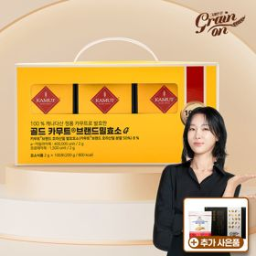 |  |  |  |  | 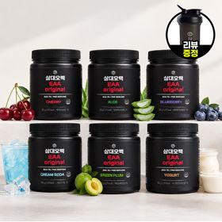 | 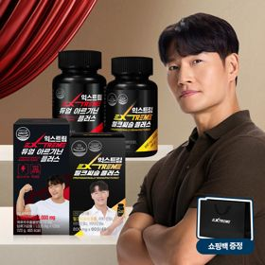
 | 카테고리 | 기타/특수목적 | 기타/특수목적 | 다이어트/체중관리 | 기타/특수목적 | 피부/미용 | 기타/특수목적 | 다이어트/체중관리 | 다이어트/체중관리 | 기타/특수목적 | 다이어트/체중관리
 | 브랜드 | 그레인온 | 그레인온 | 한끼통살 | 그레인온 | 아일로 | 알디콤 | 한끼통살 | 삼대오백 | 삼대오백 | 익스트림
 | 상품명 | [그레인온] 골드 카무트 브랜드밀 효소 3개월(+선물포장)+9포+견과류바 증정 | 리센느 에디션 캡슐레이션 효소 1.8g 2개월분 (5종 중 택1) | [한끼통살] 단백질 든든형 닭가슴살 21일식단관리+ (증정)현미크리스피 닭가슴살 오리지널 1개 | [그레인온] 골드 카무트 브랜드밀효소G 3개월분+10포증정(총100포) +저당단백칩+파로저당견과류바 증정 | "선물하기 1등 콜라겐" 아일로 타입1 콜라겐 비오틴 앰플 28일분 오간자 에디션+ 앰플 2입 추가 증정 | [단독] 알디콤Plus 숙취해소제 선물세트 (5포입x3개) | [한끼통살] 닭가슴살 한달 식단 패키지 30팩+(증정)보냉백+소시지꼬치 오리지널맛 1개 | [운동선물/헬스] 삼대오백 모노 크레아틴 100서빙 운동 필수템 | [선물/운동]삼대오백 필수 아미노산 EAA 300g 헬스 직장인 수분보충 | 쇼핑백 증정 에너지 활력선물 [김종국 추천세트]익스트림 아르기닌정 (2개월분) & 밀크씨슬 플러스 (2개월분) + 쇼핑백 증정
 | 평점 | 4 | 4 | 4 | 4 | 4 | 4 | 4 | 4 | 4 | 4
 | 리뷰수 | 1697 | 245 | 68 | 908 | 755 | 30 | 155 | 1923 | 1190 | 1535
 | 긍정리뷰 | 편안한 소화감 — 식후 섭취 시 속 더부룩함이 덜하고 편안해짐을 느낌 풍성한 증정 혜택 — 할인 혜택과 더불어 단백질바, 추가 포 등 사은품 구성이 푸짐함 고급스러운 선물 포장 — 포장이 정성스럽고 깔끔하여 본인 및 지인 선물용으로 적합함 | 고소하고 상큼한 맛 — 상큼하면서도 고소하고 달콤하여 거부감 없이 맛있게 먹기 좋음 아이돌 협업 디자인 — 아이돌 에디션 패키지 디자인이 예쁘고 소장 가치가 높음 물 없는 복용 편의 — 입안에서 잘 녹아 물 없이도 간편하게 섭취할 수 있음 | 부드럽고 촉촉한 육질 — 닭가슴살 특유의 퍽퍽함 없이 매우 촉촉하여 식감이 우수함 다양하고 맛있는 양념 — 떡볶이맛 등 질리지 않는 다양한 소스 구성으로 맛있게 식단 관리 가능함 간편한 조리법 — 전자레인지로 빠르고 간단하게 데워 먹을 수 있어 식사 대용으로 좋음 | 속 편한 소화 촉진 — 섭취 후 속 더부룩함이 완화되고 소화와 배변 활동에 도움이 됨 달콤한 옥수수맛 — 콘스프처럼 달달하고 고소하여 매일 거부감 없이 섭취 가능함 알찬 사은품 증정 — 저당단백칩, 견과류바 등 유용한 사은품이 동봉되어 만족스러움 | 고급스러운 오간자 패키지 — 포장과 가방 구성이 매우 세련되어 선물 개봉 시 만족도가 큼 맛있는 앰플 제형 — 비린맛 없이 맛이 좋아 하루 한 병씩 부담 없이 마시기 좋음 간편한 뷰티 케어 — 피부 탄력과 피로 관리를 마시는 형태로 손쉽게 챙길 수 있음 | 뛰어난 숙취 완화 — 음주 전후 섭취 시 다음 날 두통과 속 더부룩함이 줄어들고 개운함 휴대하기 좋은 스틱 — 소포장 액상 스틱 형태라 주머니나 가방에 넣어 물 없이 바로 짜 먹기 편함 센스 있는 선물용 — 연말이나 잦은 회식 자리에 지인들에게 부담 없이 나눠주기 좋음 | 든든한 한 끼 포만감 — 한 팩만 섭취해도 포만감이 오래 지속되어 다이어트 식단용으로 우수함 맛있는 소스 구성 — 카레, 떡볶이 등 소스가 맛있어 닭가슴살을 질리지 않고 섭취함 합리적인 가성비 — 할인 프로모션 및 보냉백 증정 구성으로 대량 구매하기 적합함 | 운동 수행 능력 향상 — 다이어트 중에도 세트 후반까지 반복 횟수와 근력을 유지하는 데 기여함 물에 잘 녹는 풀림성 — 찬물에도 뭉침 없이 잘 섞여 섭취 편의성이 뛰어남 믿을 수 있는 품질 — 특유의 거부감이나 불쾌한 맛 없이 깔끔하여 헬스 필수템으로 선호됨 | 음료 같은 우수한 맛 — 알로에, 청포도, 매실 등 음료처럼 상큼달콤하여 맹물 대신 마시기 좋음 부드러운 용해력 — 찬물에도 가루가 잘 풀려 운동 중 수분 보충용으로 제격임 운동 중 속 편안함 — 운동 중 마셔도 속이 더부룩하지 않고 활력 충전에 도움됨 | 복합 성분의 시너지 — 활력을 위한 아르기닌과 간 건강을 위한 밀크씨슬/마카를 한 번에 관리함 아침 피로 완화 — 꾸준히 섭취 시 아침 기상이 한결 가볍고 일상 활력이 눈에 띄게 개선됨 고급 선물 패키지 — 2개월분의 넉넉한 양과 전용 쇼핑백 동봉으로 선물 만족도가 높음
 | 부정리뷰 |  | 적은 용량 대비 아쉬움 — 맛과 편의성은 좋으나 전체적인 양이 다소 적게 느껴짐 쇼핑백 규격 불편 — 동봉된 종이가방에 제품을 전부 넣기에 크기가 빡빡함 |  | 기존 대비 맛 차이 — 이전 구매 제품과 비교했을 때 맛의 차이가 느껴진다는 의견 있음 | 다소 비싼 가격대 — 정가 기준 가격대가 높아 할인 프로모션 시에만 재구매하기 적합함 | 한약 맛에 대한 호불호 — 약재 성분으로 인해 한약 특유의 짙은 향과 맛이 남 | 포장 불량 및 터짐 — 진공 압착이 불량하거나 비닐이 터져 소스가 새어 나오는 경우가 있음 다소 강한 간 — 단독으로 먹기에는 간이 다소 세서 밥과 함께 먹어야 어울림 오배송 및 문의 지연 — 정해진 맛 구성이 아닌 임의 중복 배송이 발생하고 고객 응대가 늦음 |  | 직접 구매 시 가격 부담 — 정가 구매 기준 가격대가 다소 높아 선물용이 아닐 시 부담스러울 수 있음 | 쇼핑백 마감 불량 — 선물용으로 동봉된 전용 쇼핑백의 끈이 누락되어 배송됨
 | 판매가 | 43,900원 | 26,900원 | 33,000원 | 23,900원 | 65,900원 | 33,200원 | 45,900원 | 17,900원 | 27,900원 | 25,900원
 | 링크 | 바로가기 | 바로가기 | 바로가기 | 바로가기 | 바로가기 | 바로가기 | 바로가기 | 바로가기 | 바로가기 | 바로가기

다이소몰_카드형
플랫폼 | 순위 | 1위 | 2위 | 3위 | 4위 | 5위 | 6위 | 7위 | 8위 | 9위 | 10위
다이소몰 | 썸네일 |  |  |  |  |  | 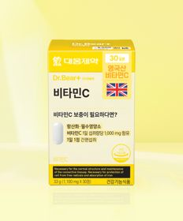 |  |  | 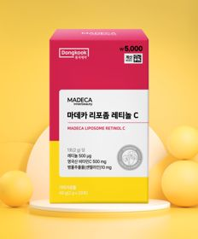
 | 카테고리 | 다이어트/체중관리 | 기타/특수목적 | 기타/특수목적 | 기타/특수목적 | 루테인/눈건강 | 비타민C/항산화 | 기타/특수목적 | 기타/특수목적 | 기타/특수목적 | 프로바이오틱스/유산균
 | 브랜드 | 익스트림 | 동국제약 | 이너뷰 바이 리튠 | 동국제약 | 대웅제약 | 대웅제약 | 이너뷰 바이 리튠 | 휴럼 | 동국제약 | 동국제약
 | 상품명 | [김종국 PICK] 익스트림 아르기닌 에너지온 2개입 2일분 | 동국 맛있는 샐러드 미니볼 15포 15일분 | LG생활건강 이너뷰 레티놀 리포좀C 12포 | [산뜻한 상쾌함] [신혜선 PICK] 동국제약 프로폴리스 프레쉬볼 레몬＆민트 20캡슐 20일분 | 대웅제약 rTG 오메가3 30캡슐 30일분 | 대웅제약 비타민C 30정 30일분 | LG생활건강 이너뷰 칼륨밸런스 전해질워터 10포 | 휴럼 하루한알 침향환 9환 9일분 | 동국제약 마데카 리포좀 레티놀C 20포 | 동국제약 이너케어＆유산균 30캡슐
 | 평점 | 4.8 | 4.7 | 4.8 | 4.6 | 4.8 | 4.8 | 4.8 | 4.7 | 4.8 | 4.8
 | 리뷰수 | 872 | 2299 | 235 | 242 | 6715 | 2895 | 1463 | 203 | 658 | 2964
 | 긍정리뷰 | 뛰어난 가성비 — 소용량 단위로 저렴하게 구매하여 단기 활력 충전용으로 이용하기 좋음 빠른 기력 보충 — 운동이나 일상 중 섭취 시 활력이 돋고 힘이 나는 효과를 체감함 | 채소 섭취 보완 — 평소 샐러드나 야채를 챙겨 먹기 힘든 사람들에게 유용한 간식 대용품임 간편한 섭취 방식 — 알갱이 볼 형태로 가볍게 집어 먹기 좋아 편의성이 높음 | 시원하고 맛있는 복용감 — 입안에 넣었을 때 청량한 쿨링감이 돌고 과하게 시지 않아 먹기 좋음 합리적인 가격 접근성 — 다이소에서 부담 없는 가격으로 이너뷰티 비타민을 가볍게 섭취함 | 상쾌한 구강 청량감 — 레몬과 민트향이 어우러져 식후나 답답할 때 입안을 산뜻하게 정돈함 편리한 휴대성 — 개별 PTP 포장으로 파우치나 가방에 휴대하여 필요할 때 꺼내 먹기 용이함 | 비린내 없는 복용감 — 오메가3 특유의 어취가 거의 없어 거부감 없이 삼키기 수월함 부담 없는 가성비 — 대웅제약 브랜드 제품을 한 달 단위로 저렴하게 복용할 수 있음 | 속 쓰림 없는 정제 — 과도한 고함량이 아니라서 위가 약한 사람도 부담 없이 섭취 가능함 우수한 가격 경쟁력 — 합리적인 가격대로 매일 꾸준히 재구매하여 챙겨 먹기 좋음 | 붓기 및 갈증 완화 — 짠 음식을 섭취한 후나 수분 보충 시 간편하게 마시기 유용함 물 마시기 용이 — 맹물을 마시기 힘들어하는 사람도 상큼하게 수분을 섭취할 수 있음 | 부모님 선물로 인기 — 정성스러운 한 알 패키지로 부모님이나 어르신 기력 보충용으로 선호됨 합리적인 가격의 침향 — 고가의 침향환을 저렴한 가격에 소량 단위로 체험 및 섭취 가능함 | 맛있고 간편한 섭취 — 거부감 없는 맛으로 매일 간편하게 털어 넣으며 피부 건강을 챙김 꾸준한 재구매율 — 저렴한 가격과 빠른 배송 덕분에 반복적으로 쟁여두고 복용함 | 극강의 가성비 — 5천 원대의 매우 저렴한 가격으로 한 달 분량의 유산균을 관리 가능함 여성 맞춤형 설계 — 여성 건강에 맞춘 유산균 구성으로 꾸준히 섭취하기에 부담이 없음
 | 부정리뷰 | 진하고 강한 맛 — 농축된 액상 특유의 맛이 매우 진해 단독으로 삼키기 다소 부담스러움 | 단단한 식감 — 생각보다 제형이 단단하여 씹어 먹을 때 다소 딱딱하게 느껴짐 | 효과 체감의 모호함 — 맛있는 분말 형태이나 단기 섭취 시 뚜렷한 기능적 효과 체감은 부족함 | 캡슐 껍질의 이물감 — 씹어서 터뜨릴 때 남는 잔여 캡슐 피막이 목에 걸리는 느낌이 듦 짧은 상쾌함 지속력 — 순간적인 청량감은 좋으나 구취 케어 효과의 지속 시간이 짧음 | 큰 캡슐 크기 — 알약 크기가 다소 큰 편이라 삼킬 때 목넘김에 주의가 필요함 다소 낮은 유효 함량 — 가격 대비 무난하지만 단일 캡슐당 영양소 함량 수치는 다소 낮음 |  | 다소 적은 포당 용량 — 물에 타 마시는 분말의 양과 팩당 구성 수량이 다소 적게 느껴짐 | 한방 맛의 연령별 호불호 — 진한 한방 환 특유의 향미로 인해 젊은 층에서는 호불호가 갈릴 수 있음 | 평이한 체감 효과 — 기대치에 비해 단기적인 신체 변화나 효능은 평범하다는 반응 있음
 | 판매가 | 1,500원 | 3,000원 | 5,000원 | 3,000원 | 5,000원 | 5,000원 | 5,000원 | 5,000원 | 5,000원 | 5,000원
 | 링크 | 바로가기 | 바로가기 | 바로가기 | 바로가기 | 바로가기 | 바로가기 | 바로가기 | 바로가기 | 바로가기 | 바로가기

올리브영_카드형
플랫폼 | 순위 | 1위 | 2위 | 3위 | 4위 | 5위 | 6위 | 7위 | 8위 | 9위 | 10위
올리브영 | 썸네일 |  | 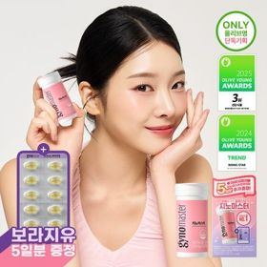 | 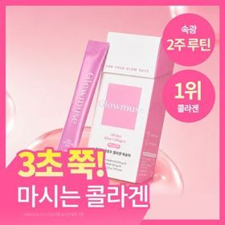 | 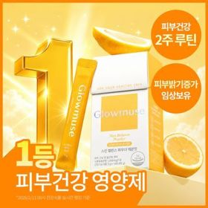 |  |  | 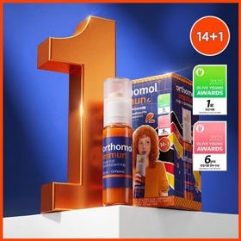 | 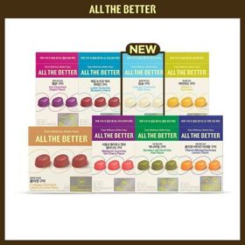 | 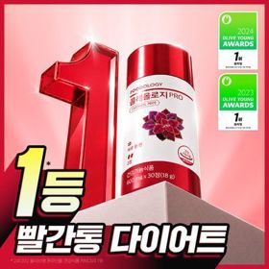 | 
 | 카테고리 | 다이어트/체중관리 | 프로바이오틱스/유산균 | 피부/미용 | 피부/미용 | 프로바이오틱스/유산균 | 프로바이오틱스/유산균 | 멀티비타민/종합비타민 | 기타/특수목적 | 다이어트/체중관리 | 기타/특수목적
 | 브랜드 | 프로뉴트리션 | 지노마스터 | 글로우뮤즈 | 글로우뮤즈 | 덴프스 | 덴프스 | 오쏘몰 | 올더베러 | 푸드올로지 | 생활약속
 | 상품명 | [한선화 PICK] 프로뉴트리션 듀얼플랜 다이어트 유산균 14포 | 지노마스터 질유산균 30캡슐 기획 (+보라지유 5일분) (1개월분) | [속광콜라겐] 글로우뮤즈 올데이 글로우 콜라겐 복숭아 14포 (14일분) | [피부건강] 글로우뮤즈 스킨 밸런스 파우더 레몬맛 14포 (14일분) | 덴프스 덴마크 유산균이야기 우먼 2개월분(질유산균) + 철분 헤모케어 3포 증정 | [덴프스] 덴마크 유산균이야기 30캡슐 1+1 기획 (+트루바이타민 3포 증정) | 오쏘몰 이뮨 멀티비타민&미네랄 14+1입 | 올더베러 웰니스 구미 30일분 택1 | 콜레올로지 PRO 600mg*30정/60정/120정 (15/30/60일분) | [곽민경 PICK] 생활약속 기분전환 알파플러스 10포 (+1포 증정기획)
 | 평점 |  |  |  |  |  |  | 4.9 | 4.8 | 4.7 | 4.8
 | 리뷰수 |  |  |  |  |  |  | 41382 | 5657 | 27163 | 17419
 | 긍정리뷰 |  |  |  |  |  |  | 확실한 피로 완화 — 피로 누적이나 여행 중 체력 저하 시 섭취하면 활력이 빠르게 회복됨 진한 액상 활용도 — 꾸덕하고 진한 비타민 액상을 탄산수나 물에 섞어 에이드처럼 마시기 좋음 다양한 캐릭터 협업 — 포차코 등 인기 캐릭터 콜라보 패키지와 사은품 증정으로 소장 가치 높음 | 맛있는 젤리 제형 — 간식 젤리처럼 새콤달콤하고 쫀득하여 영양제 복용 거부감이 전혀 없음 물 없는 간편 섭취 — 차 안이나 바쁜 출퇴근 시간에도 물 없이 간편하게 씹어 먹기 좋음 | 원활한 배변 활동 — 섭취 후 화장실을 수월하게 가게 되어 뱃살 및 잔여감 해소에 유용함 귀여운 캐릭터 콜라보 — 헬로키티 등 아기자기한 콜라보 디자인으로 섭취 만족도를 더함 | 빠른 얼굴 붓기 완화 — 야식 섭취 후나 중요한 촬영 전 복용 시 얼굴 붓기 개선에 뛰어난 효과를 보임 간편한 미니환 제형 — 알갱이가 작은 환 형태라 큰 알약을 못 먹는 사람도 물과 함께 쉽게 삼킴
 | 부정리뷰 |  |  |  |  |  |  | 높은 정가 가격대 — 품질과 효능은 우수하지만 타 비타민 대비 정가 기준 가격이 다소 비쌈 | 취향에 따른 호불호 — 간식 같은 구미 제형 특성상 손이 잘 가지 않아 재구매를 망설인다는 의견 있음 | 큰 알약 크기 — 정제 크기가 다소 큰 편이라 목넘김 시 다소 부담스러울 수 있음
 | 판매가 | 35,800원 | 27,400원 | 22,900원 | 26,800원 | 31,400원 | 30,400원 | 61,900원 | 10,900원 | 17,900원 | 16,200원
 | 링크 | 바로가기 | 바로가기 | 바로가기 | 바로가기 | 바로가기 | 바로가기 | 바로가기 | 바로가기 | 바로가기 | 바로가기

